信用交易
融资融券市场交易数据统计(2023-02-03)

标的证券 | 融资融券余额（亿元） | 融资余额（亿元） | 融券余额（亿元） | 融资买入额（亿元） | 融资融券规模变化（亿元） | 融资余额增幅(‰) | 融券余额增幅(%)
统计数据 | 15,518.34 | 14,581.05 | 937.29 | 697.28 | 4.39 | 0.28 | 0.03
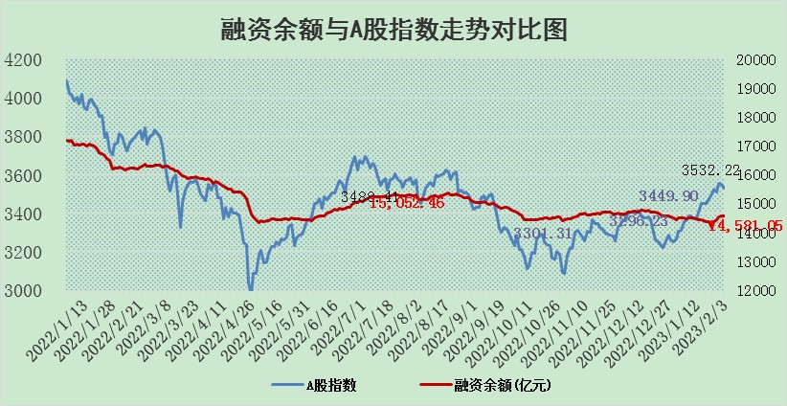

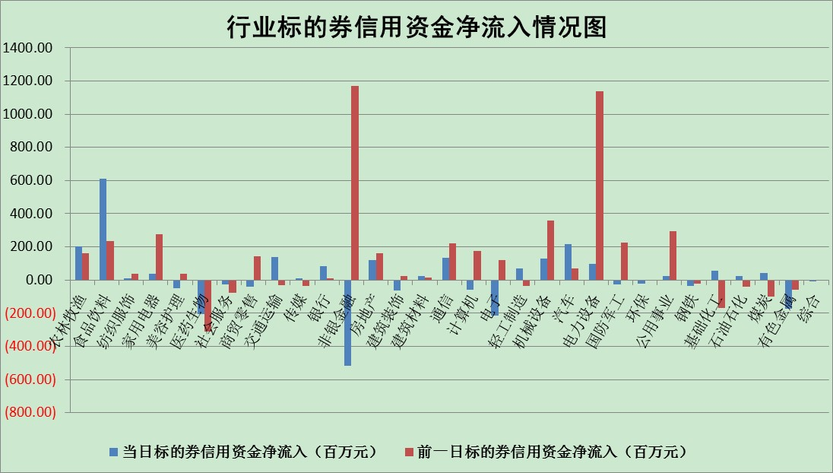

标的基金代码 | 标的基金简称 | 融资余额/市值(%) | 融资余额增幅(%) | 融资买入额/成交金额(%) | （融资余额净增额-融券余额净增额）/市值(‱) | 融券余额降幅(%) | ABS[（融资余额净增额-融券余额净增额）/市值净增额-1](%)
159902 | 华夏中小板ETF | 0.00 | 0.00 | 0.00 | 0.00 | 0.00 | 100.00
159915 | 易方达创业板ETF | 1.30 | -8.75 | 111.26 | -12.38 | 0.57 | 87.10
159919 | 嘉实沪深300ETF | 4.00 | -0.19 | 2.15 | 2.02 | 18.56 | 102.07
159920 | 华夏恒生ETF | 71.54 | -0.21 | 2.57 | -14.58 | 12.41 | 91.83
159922 | 嘉实中证500ETF | 0.35 | -2.57 | 18.67 | -6.94 | -1.64 | 80.48
159925 | 南方沪深300ETF | 0.01 | 3.66 | 0.01 | 0.04 | 0.00 | 100.04
159928 | 消费ETF | 0.74 | 0.30 | 6.47 | -0.70 | -6.92 | 99.31
159934 | 易方达黄金ETF | 458.69 | -0.22 | 4.62 | -100.91 | 0.00 | 7.53
159939 | 全指信息技术ETF | 0.54 | -2.09 | 42.90 | -3.17 | -33.42 | 103.65
159940 | 全指金融地产ETF | 0.15 | -0.94 | 0.00 | -0.14 | 0.00 | 99.89
159995 | 半导体芯片ETF | 1.64 | -3.01 | 199.63 | -5.58 | -3.75 | 100.00
159997 | 天弘中证电子ETF | 1.72 | -1.19 | 1.52 | -2.07 | -0.53 | 103.96
159998 | 天弘中证计算机主题ETF | 0.22 | 2.82 | 0.13 | 0.60 | 0.00 | 99.58
510050 | 华夏上证50ETF | 9.12 | 1.21 | 104.51 | 11.85 | 3.91 | 105.93
510180 | 华安上证180ETF | 0.44 | -1.00 | 0.48 | -0.47 | -2.05 | 99.61
510880 | 华泰柏瑞红利ETF | 0.21 | 1.15 | 0.37 | 0.28 | 7.31 | 99.69
510900 | 易方达恒生H股ETF | 104.41 | -0.11 | 6.38 | -11.51 | 0.00 | 95.43
511010 | 5年期国债ETF | 0.00 | 0.00 | 0.00 | 0.00 | 0.00 | 100.00
511380 | 可转债及可交换债券ETF | 8.83 | -3.31 | 4.16 | -30.26 | 0.00 | 29.72
512000 | 全指证券ETF | 5.96 | -0.73 | 20.34 | -4.96 | -1.59 | 17.77
512010 | 沪深300医药卫生ETF | 3.50 | 0.35 | 56.82 | 2.32 | 5.91 | 102.64
512070 | 沪深300非银ETF | 1.16 | 0.47 | 48.28 | 0.41 | -1.22 | 100.53
512400 | 南方中证申万有色金属ETF | 1.40 | -3.44 | 1.03 | -5.09 | -0.21 | 117.82
512580 | 广发中证环保产业ETF | 0.74 | -8.62 | 0.16 | -6.14 | 1.54 | 97.31
512660 | 国泰中证军工ETF | 2.78 | 0.99 | 13.63 | 1.57 | -3.48 | 79.12
512800 | 华宝中证银行ETF | 15.81 | 1.01 | 2.67 | 6.58 | -32.06 | 102.58
512980 | 广发中证传媒ETF | 1.17 | 4.92 | 153.77 | 5.44 | -1.21 | 93.35
515030 | 华夏中证新能源汽车ETF | 1.83 | 1.04 | 30.12 | 1.84 | -0.20 | 101.43
515050 | 华夏中证5G通信主题ETF | 1.47 | -0.05 | 27.53 | -0.68 | -6.84 | 100.62
515070 | 华夏中证人工智能ETF | 1.02 | -2.73 | 1.15 | -2.85 | 0.00 | 102.05
标的股票比较指标 |  | 融资余额/流通A股市值(%) | 融资余额增幅(%) | 融资买入额/成交金额(%) | （融资余额净增额-融券余额净增额）/流通A股市值(‱) | 融券余额降幅(%) | ABS[（融资余额净增额-融券余额净增额）/流通A股市值净增额-1](%)
前十名标的个股 |  | 仁东控股 | 开普云 | 昀冢科技 | 东方锆业 | 力合微 | 思瑞浦
 |  | 莱茵生物 | 科前生物 | 振华新材 | 开普云 | 泛海控股 | 岱勒新材
 |  | 超捷股份 | 飞龙股份 | 华能水电 | 安妮股份 | 西力科技 | 山水比德
 |  | 全柴动力 | 东方锆业 | 农业银行 | 科前生物 | 四方光电 | 晶华微
 |  | 亚通股份 | 毕得医药 | 高铁电气 | 智立方 | 国盛智科 | 汉仪股份
 |  | 海兰信 | 康为世纪 | 华纳药厂 | 宣泰医药 | 伟思医疗 | 财富趋势
 |  | 数码视讯 | 格灵深瞳 | 丰林集团 | 亚康股份 | 普元信息 | 圣元环保
 |  | 尖峰集团 | 安妮股份 | 福星股份 | 赛特新材 | 华锐精密 | 高凌信息
 |  | 中体产业 | 亚康股份 | 轻纺城 | 零点有数 | 富士莱 | 瑞松科技
 |  | 永信至诚 | 智立方 | 德必集团 | 信邦智能 | 中科通达 | 臻镭科技
后十名标的个股 |  | 泽达易盛 | 杭叉集团 | 哈工智能 | 云从科技 | 中原高速 | 香农芯创
 |  | 中航机电 | 益方生物 | 昊华科技 | 奥雅股份 | 珠江股份 | 赣能股份
 |  | 岱美股份 | 荣昌生物 | 汇金科技 | 慧博云通 | 中一科技 | 强力新材
 |  | 皇马科技 | 山东威达 | 捷强装备 | 荣昌生物 | 百胜智能 | 晶科科技
 |  | 晨光股份 | 奥雅股份 | 中航电测 | 津荣天宇 | 华星创业 | 福达合金
 |  | 中国人寿 | 慧博云通 | 新动力 | 财富趋势 | 当虹科技 | 超越科技
 |  | 飞科电器 | 皇庭国际 | 泽达易盛 | 盛帮股份 | 成都先导 | 安克创新 | ;
 |  | 杭叉集团 | 金雷股份 | 中航机电 | 恒铭达 | 山河智能 | 盟升电子
 |  | 鸿路钢构 | 苏大维格 | 蓝光发展 | 杰创智能 | 强力新材 | 奇德新材
 |  | 中信特钢 | 西藏药业 | 皇马科技 | 力源科技 | 联合光电 | 东土科技
说明：1.以上普通交易数据和信用交易数据皆以交易日收盘后数据为基准；2.上述标的证券总数据只计算标的证券市场总数据，不包括从标的证券中调出去标的证券数据，所以与交易所公布的总值略有不同； 3.上述行业采用申万一级行业分类；4.以上标的基金和标的个股中比较的6个指标值中：前5个（从左至右）为正向指标，值越大排名越靠前；第6个为逆向指标，值越小，排名越靠前；5.第6个指标中ABS[]表示求绝对值，其主要用于考量信用资金相对净流入对股价相对净变化的贡献程度；6.数据来源：wind，交易所。

 | 证券代码 | 新增融资余额 | 融资买入额 | 融资买入增幅前10
远大智能 | 002689 | 28175353 | 42268582 | 199%
亚太股份 | 002284 | 21555247 | 34242865 | 82%
赛诺医疗 | 688108 | 72122899 | 101076547 | 78%
湖南发展 | 000722 | 66023557 | 137112987 | 75%
柘中股份 | 002346 | 14584119 | 36845980 | 58%
国城矿业 | 000688 | 24683149 | 48240585 | 54%
兆新股份 | 002256 | 1985058 | 4066269 | 52%
凯美特气 | 002549 | 33806472 | 61340055 | 52%
华昌达 | 300278 | 13474542 | 19303225 | 48%
新华联 | 000620 | 27311937 | 39201759 | 43%

 | 证券代码 | 新增融资余额 | 融资买入额 | 融资买入增幅前10
兔宝宝 | 002043 | 73310337 | 89923983 | 334%
捷昌驱动 | 603583 | 26026415 | 31686727 | 262%
湘财股份 | 600095 | 94196837 | 132280449 | 252%
中谷物流 | 603565 | 49103883 | 60098371 | 234%
中青宝 | 300052 | 24215352 | 31377809 | 98%
顾家家居 | 603816 | 138518545 | 188424210 | 78%
喜临门 | 603008 | 31503289 | 48351944 | 77%
财信发展 | 000838 | 10831830 | 17666790 | 74%
苏州银行 | 002966 | 10578096 | 19143736 | 72%
金诚信 | 603979 | 23858538 | 36098133 | 60%

